ABC
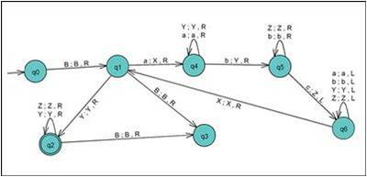
Estado | lee | cambia | mueve | nuevo estado
ABC
0 |  |  | true | 1 | et.Add(new estados(0,' ',' ',true,1));
1 | C | C | true | 3 | et.Add(new estados(1,'C','C',true,3));
1 | B | B | true | 3 | et.Add(new estados(1,'B','B',true,3));
1 | A | X | true | 4 | et.Add(new estados(1,'A','X',true,4));
1 |  |  | false | 3 | et.Add(new estados(1,' ',' ',false,3));
1 | Y | Y | true | 2 | et.Add(new estados(1,'Y','Y',true,2));
2 | Z | Z | true | 2 | et.Add(new estados(2,'Z','Z',true,2));
2 | X | X | true | 2 | et.Add(new estados(2,'X','X',true,2));
2 | C | C | true | 3 | et.Add(new estados(2,'C','C',true,3));
2 |  |  | false | 7 | et.Add(new estados(2,' ',' ',false,7));
2 | B | B | true | 3 | et.Add(new estados(2,'B','B',true,3));
2 | A | A | true | 3 | et.Add(new estados(2,'A','A',true,3));
2 | Y | Y | true | 2 | et.Add(new estados(2,'Y','Y',true,2));
4 | Y | Y | true | 4 | et.Add(new estados(4,'Y','Y',true,4));
4 | A | A | true | 4 | et.Add(new estados(4,'A','A',true,4));
4 | B | Y | true | 5 | et.Add(new estados(4,'B','Y',true,5));
4 |  |  | false | 3 | et.Add(new estados(4,' ',' ',false,3));
4 | Z | Z | true | 3 | et.Add(new estados(4,'Z','Z',true,3));
4 | C | C | true | 3 | et.Add(new estados(4,'C','C',true,3));
5 | Z | Z | true | 5 | et.Add(new estados(5,'Z','Z',true,5));
5 | B | B | true | 5 | et.Add(new estados(5,'B','B',true,5));
5 | X | X | true | 3 | et.Add(new estados(5,'X','X',true,3));
5 | A | A | true | 3 | et.Add(new estados(5,'A','A',true,3));
5 |  |  | false | 3 | et.Add(new estados(5,' ',' ',false,3));
5 | C | Z | false | 6 | et.Add(new estados(5,'C','Z',false,6));
6 | A | A | false | 6 | et.Add(new estados(6,'A','A',false,6));
6 | B | B | false | 6 | et.Add(new estados(6,'B','B',false,6));
6 | Y | Y | false | 6 | et.Add(new estados(6,'Y','Y',false,6));
6 | Z | Z | false | 6 | et.Add(new estados(6,'Z','Z',false,6));
6 | X | X | true | 1 | et.Add(new estados(6,'X','X',true,1));
7 | CHAMPION | CHAMPION | CHAMPION | CHAMPION
3 | LOSER | LOSER | LOSER | LOSER

ceros par
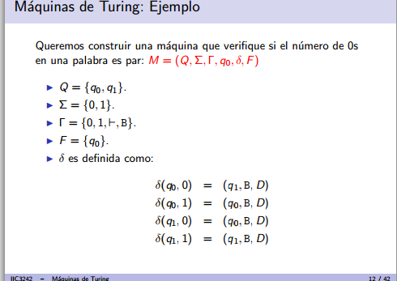
Estado | lee | cambia | mueve | nuevo estado | tipo
NUMERO PARES DE 0'S
0 |  |  | true | 1 | transicion | et.Add(new estados(0,' ',' ',true,1)); | 111
1 | 0 |  | true | 2 | transicion | et.Add(new estados(1,'0',' ',true,2)); | o11
1 |  |  | false | 3 | aceptacion | et.Add(new estados(1,' ',' ',false,3));
1 | 1 |  | true | 1 | transicion | et.Add(new estados(1,'1',' ',true,1)); | o11
2 | 0 |  | true | 1 | transicion | et.Add(new estados(2,'0',' ',true,1)); | o11o
2 |  |  | false | 4 | no aceptacion | et.Add(new estados(2,' ',' ',false,4));
2 | 1 |  | true | 2 | transicion | et.Add(new estados(2,'1',' ',true,2));
3 | WINNER |  |  |  | aceptacion
4 | loser |  |  |  | no aceptacion

Palindrome
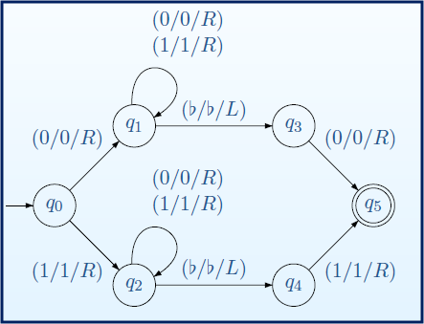
Estado | lee | cambia | mueve | nuevo estado
PALINDROMO
0 |  |  | true | 1 | transicion | et.Add(new estados(0,' ',' ',true,1));
1 | 1 |  | true | 2 | transicion | et.Add(new estados(1,'1',' ',true,2));
1 | 0 |  | true | 5 | transicion | et.Add(new estados(1,'0',' ',true,5));
1 |  |  | false | 8 | aceptacion | et.Add(new estados(1,' ','',false,8));
2 | 1 | 1 | true | 2 | transicion | et.Add(new estados(2,'1','1',true,2));
2 | 0 | 0 | true | 2 | transicion | et.Add(new estados(2,'0','0',true,2));
2 |  |  | false | 3 | transicion | et.Add(new estados(2,' ',' ',false,3));
3 |  |  | true | 8 | aceptacion | et.Add(new estados(3,' ',' ',true,8));
3 | 1 |  | false | 7 | transicion | et.Add(new estados(3,'1',' ',false,7));
3 | 0 |  | false | 4 | no aceptacion | et.Add(new estados(3,'0',' ',false,4));
7 | 1 | 1 | false | 7 | transicion | et.Add(new estados(7,'1','1',false,7));
7 | 0 | 0 | false | 7 | transicion | et.Add(new estados(7,'0','0',false,7));
7 |  |  | true | 1 | transicion | et.Add(new estados(7,' ',' ',true,1));
5 | 1 | 1 | true | 5 | transicion | et.Add(new estados(5,'1','1',true,5));
5 | 0 | 0 | true | 5 | transicion | et.Add(new estados(5,'0','0',true,5));
5 |  |  | false | 6 | transicion | et.Add(new estados(5,' ',' ',false,6));
6 | 0 |  | false | 7 | transicion | et.Add(new estados(6,'0',' ',false,7));
6 | 1 |  | true | 4 | no aceptacion | et.Add(new estados(6,'1',' ',true,4));
6 |  |  | true | 8 | aceptacion | et.Add(new estados(6,' ',' ',true,8));

